商机建立优化开发
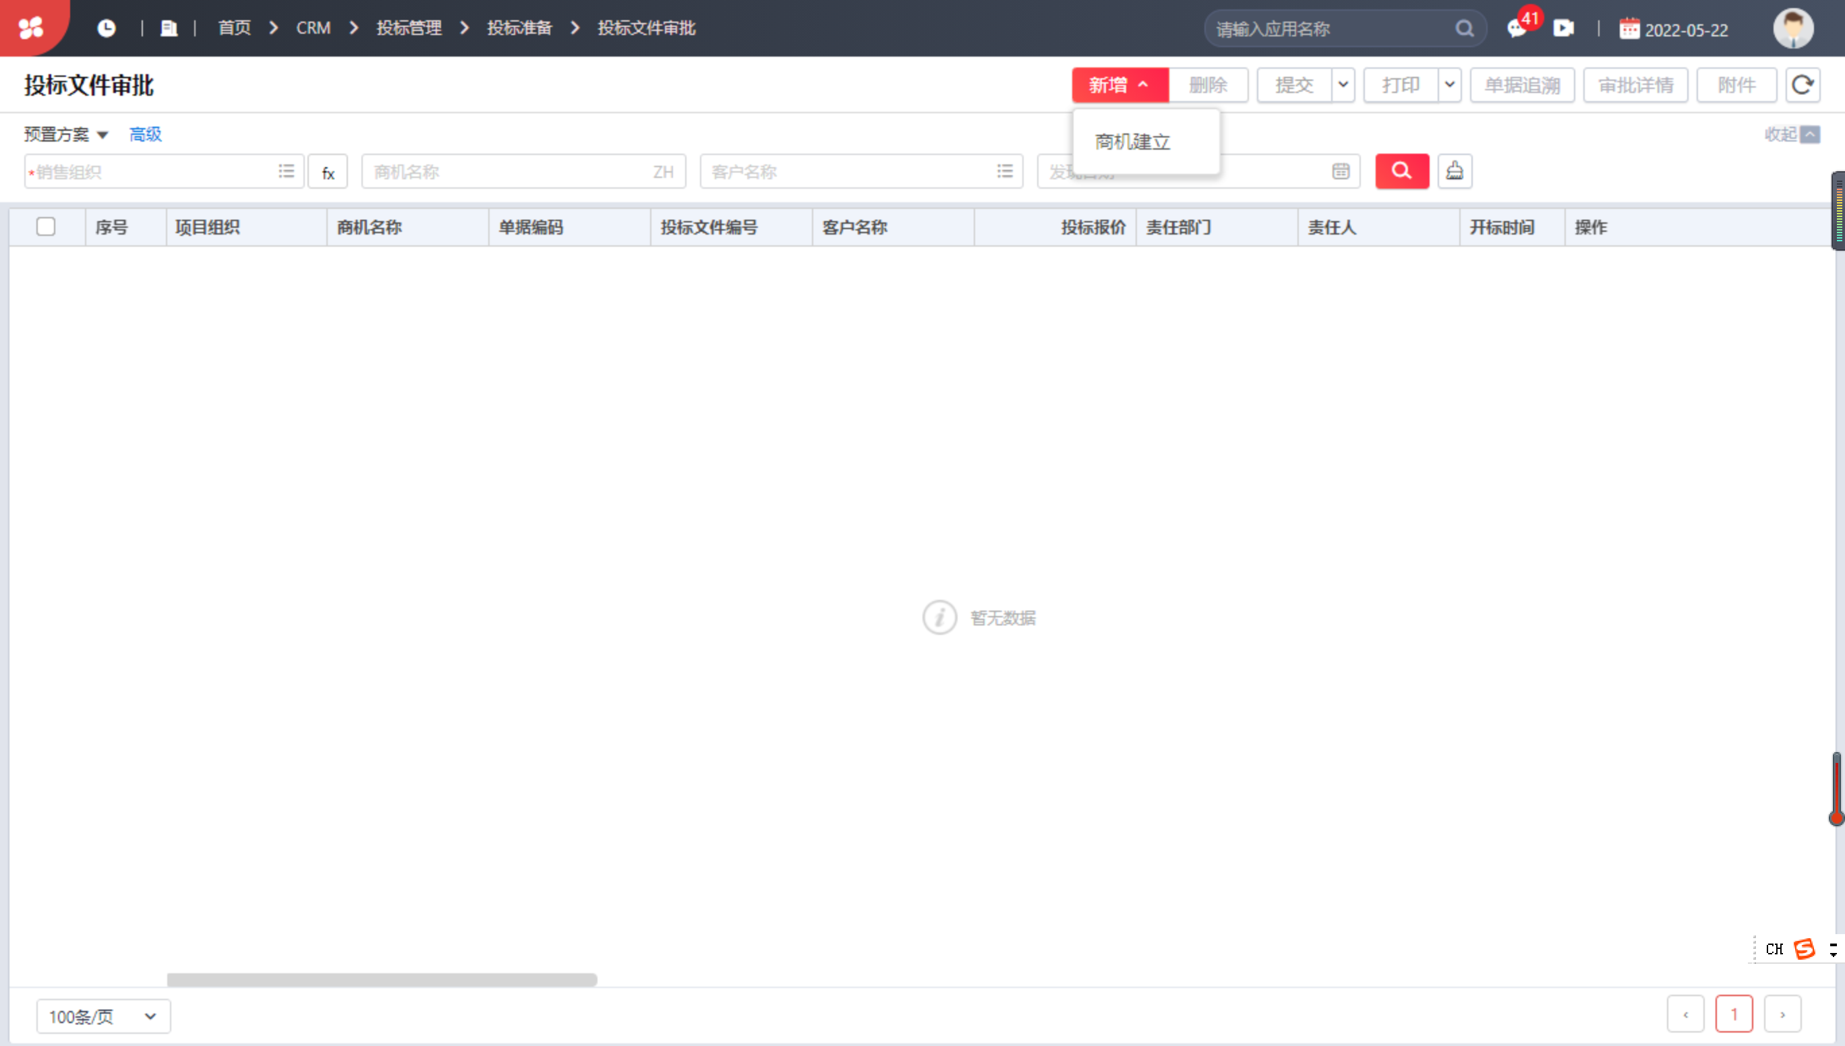
1. 在商机建立编辑界面加入指派、改派、变更状态三个个按钮； 2. 指派按钮：可以对跟进人字段指派商机跟进人员，调用对应销售公司的人员信息，指派只能使用一次，后续变更跟进人，需使用改派按钮（跟进人默认等于负责人，指派按钮自会对跟进人生效，修改跟进人信息，内容不会反写负责人字段） 3. 改派按钮：商机指派跟进人后，跟进人需要变更，使用改派按钮对其内容进行修改 4. 变更状态按钮：可以对商机信息状态进行变更操作;内容有：商机挖掘、商机跟进、商机跟进结束；（新建商机默认等于商机挖掘） 5. 加入表体内容，表体中包含序号、跟进状态、跟进人、工作内容等信息；业务人员可在表体中进行增行、删行操作，跟进状态抓取商机信息状态字段内容、表体跟进人抓取表头跟进人内容。 6.投标文件审批可参照新建的商机建立单生成（商机建立可以在原模板上修改，也可以单独开发表单，单独表单需允许下游单据参照生成）

投标文件审批可以直接进行新增

1.在投标文件审批新增按钮中，增加自制选择，进入单据编辑界面后，所有字段处于空白状态

项目立项单优化开发（由投标结果立项）


1.在项目立项新增界面加入参照投标结果节点 2.项目立项界面中的字段参照投标结果中的字段信息，详见下面


序号 | 项目立项字段名称 | 投标结果记录
1 | 项目组织 | 项目组织
2 | 项目名称 | 项目名称
3 | 项目基本分类 | 项目基本分类
4 | 申请部门 | 责任部门
5 | 申请人 | 责任人
 |  | 管控计次默认 项目-项目组织

